Přehled
Společný nákup - notebooky 14 palců
Pověřující zadavatel |  |  |  |  | Výzva 14-2021 - notebook 14 palců
IČO | Název | Kontaktní osoba pověřujícího zadavatele | Kontaktní údaje - email | Kontaktní údaje - telefon | Notebook II | Monitor I | Dok. stanice II | Příslušenství I | Příslušenství II | Brašna II | Předpokládaná hodnota bez DPH
00006947 | Ministerstvo financí | Mgr. Daniel Jirásko | daniel.jirasko@mfcr.cz | 257042463 | 300 | 300 | 300 | 300 | 0 | 300 | 7,458,000 Kč
[ZDE VYPLŇTE IČO] | [ZDE VYPLŇTE NÁZEV POVĚŘUJÍCÍHO ZADAVATELE] | [ZDE VYPLŇTE KONTAKTNÍ OSOBU] | [ZDE VYPLŇTE EMAIL] | [ZDE VYPLŇTE TELEFON] |  |  |  |  |  |  | 0 Kč
[ZDE VYPLŇTE IČO] | [ZDE VYPLŇTE NÁZEV POVĚŘUJÍCÍHO ZADAVATELE] | [ZDE VYPLŇTE KONTAKTNÍ OSOBU] | [ZDE VYPLŇTE EMAIL] | [ZDE VYPLŇTE TELEFON] |  |  |  |  |  |  | 0 Kč
[ZDE VYPLŇTE IČO] | [ZDE VYPLŇTE NÁZEV POVĚŘUJÍCÍHO ZADAVATELE] | [ZDE VYPLŇTE KONTAKTNÍ OSOBU] | [ZDE VYPLŇTE EMAIL] | [ZDE VYPLŇTE TELEFON] |  |  |  |  |  |  | 0 Kč
[ZDE VYPLŇTE IČO] | [ZDE VYPLŇTE NÁZEV POVĚŘUJÍCÍHO ZADAVATELE] | [ZDE VYPLŇTE KONTAKTNÍ OSOBU] | [ZDE VYPLŇTE EMAIL] | [ZDE VYPLŇTE TELEFON] |  |  |  |  |  |  | 0 Kč
 | Celkem kusů |  |  |  | 300 | 300 | 300 | 300 | 0 | 300
 | Předpokládaná hodnota bez DPH |  |  |  | 19,000 Kč | 2,700 Kč | 2,400 Kč | 600 Kč | 180 Kč | 160 Kč | 7,458,000 Kč

Instrukce:
- technické specifikace jednotlivých položek se nachází na dalším listu tohoto sešitu,
- v rámci výzvy lze poptávat i pouze některá plnění (např. pouze notebook bez monitoru atp.),
- položky Příslušenství I a Příslušenství II se odlišují klávesnicí (Příslušenství I má v klávesnici zabudovanou čtečku čipových karet),
- dodací lhůta je stanovena do 9 týdnů od účinnosti smlouvy kvůli problémům s dopravou z Číny,
- doprava po území ČR je zahrnuta v ceně,
- předpokladem účasti ve VZ je uzavřená smlouva o centralizovaném zadávání s MF,
- organizace státní správy jsou oslovovány souběžně,
- ukázku vysoutěženého výrobku ze srpna 2020 můžete nalézt na dalším listu tohoto sešitu,
- kontakt pro jakékoli případné dotazy: daniel.jirasko@mfcr.cz, tel. 257 042 463,
- vyplněnou tabulku zašlete na emailovou adresu verejne.zakazky@mfcr.cz do 8. března 2021.

Technická specifikace
Technická specifikace poptávaného plnění - Výzva 14-2021

Tabulka se vyplňuje až při zadávání veřejné zakázky, a to ze strany soutěžících dodavatelů. Při sběru požadavků ji nevyplňujte.
Požadavky kupujícího |  | Nabídka prodávajícího
Notebook II |  | Zde vyplňte označení výrobku (označení výrobce a typu nabízeného notebooku)
Parametr | Požadavek zadavatele | Splňuje ANO/NE | Popis konkrétního splnění požadavku
Konstrukční provedení: | Šasi zpevněné konstrukce (kov, skelná vlákna,karbon) s odolnými panty - použití materiálu ABS je možné pouze v kombinaci s kovem, skelnými vlány či karbonem, nikoliv samostatně. | Vyplňte ANO/NE
Barva: | Černá, šedá, stříbrná nebo podobné tmavé zabarvení | Vyplňte ANO/NE | Vyplňte konkrétní způsob splnění (barvu notebooku)
Váha s baterií: | Max. 1,60 kg | Vyplňte ANO/NE | Vyplňte konkrétní způsob splnění (váhu s baterií)
Procesor: | 1x, min. hodnota dle PassMark - 7500 bodů, skóre dle verze 10 PassMark CPU Mark (dle Přílohy č. 5 Výzvy) | Vyplňte ANO/NE | Vyplňte konkrétní způsob splnění (typové označení procesoru a počet bodů)
Operační paměť: | Min. 8 GB DDR4 2400 MHz osazeno jedním modulem | Vyplňte ANO/NE | Vyplňte konkrétní způsob splnění (velikost a typ operační paměti)
 | Možnost rozšířit alespoň na 32 GB RAM | Vyplňte ANO/NE
Pevný disk: | SSD, min. 500 GB NVME | Vyplňte ANO/NE | Vyplňte konkrétní způsob splnění (kapacitu pevného disku)
 | Rychlost čtení / zápis min. 500 MB/s | Vyplňte ANO/NE
Display: | Úhlopříčka v rozmezí 14,0“ - 15,0“, nativní rozlišení min. 1920x1080 | Vyplňte ANO/NE | Vyplňte konkrétní způsob splnění (uhlopříčku a rozlišení)
 | LED podsvícení, antireflexní, matný | Vyplňte ANO/NE
Grafická karta: | Integrovaná, podporující vícemonitorové zobrazení | Vyplňte ANO/NE
Zvuková karta | Integrovaná , integrovaný mikrofon a integrované reproduktory | Vyplňte ANO/NE
Typ a počet rozhraní | Min. 3x USB konektory (z toho min. 1x USB min. 3.0 konektor stále napájený a min. 1x USB-C) | Vyplňte ANO/NE | Vyplňte konkrétní způsob splnění (počet a druh konektorů)
 | Min. 1x digitální konektor HDMI | Vyplňte ANO/NE | Vyplňte konkrétní způsob splnění (počet a typ jednotlivých konektorů)
 | 10/100/1000 Mbps, podpora WOL, min. 1x RJ 45 - lze řešit jiným portem (nepočítá se do splnění minimálního počtu u jiných požadavků). V případě řešení formou redukce USB-C na RJ-45 je požadována podpora PXE včetně předání MAC adresy notebooku (MAC Address Pass-Through / Host Based Mac Address) pro jednoznacnou identifikaci notebooku v prostředí hromadné správy.Totéž je požadováno v případě připojení prostřednictvím dokovací stanice | Vyplňte ANO/NE | Vyplňte konkrétní způsob splnění (typ konektoru)
 | 1x Bluetooth min. 5.0 LE, interní | Vyplňte ANO/NE
 | 1x Wi-Fi 802.11 a/b/g/n/ac/ax (WiFi 6), interní | Vyplňte ANO/NE
 | 1x modem 4G LTE 800, 900, 1800, 2100, interní, uživatelsky vyměnitelná SIM karta bez použití nářadí | Vyplňte ANO/NE
 | 1x interní čtečka čipových karet, kompatibilní s ISO IEC 7810 ID-1 a ISO IEC 7816 (standardy pro čipové karty). Pokud čtečka čipových karet neumožňuje zasunutí čipové karty do notebooku zcela beze zbytku, nesmí být její vstup umístěn na čelní straně notebooku. | Vyplňte ANO/NE
 | 1x kombinovaný konektor audio (mikrofon/sluchátka), nebo 1x vstup pro mikrofon + 1x stereo výstup pro sluchátka | Vyplňte ANO/NE | Vyplňte konkrétní způsob splnění
 | 1x dokovací konektor (kompatibilní s dodanou dokovací stanicí) - počítá se do splnění minimálního počtu u jiných portů notebooku | Vyplňte ANO/NE
Vstupní zařízení: | Integrovaná klávesnice - znaková sada CZ/US, podsvícená nebo osvětlená, voděodolná | Vyplňte ANO/NE
 | Integrované (TouchPad) | Vyplňte ANO/NE
 | Integrovaná webkamera s min. rozlišením HD | Vyplňte ANO/NE
Baterie: | Min. doba provozu - 8 hodin při běžné práci | Vyplňte ANO/NE | Vyplňte konkrétní způsob splnění (označení baterie)
Operační systém: | Licence Windows 10 Professional CZ OEM (64-bit) | Vyplňte ANO/NE
 | Hardwarová podpora pro Windows 10 (64-bit) | Vyplňte ANO/NE
BIOS: | Zabezpečení heslem proti neoprávněnému přístupu na dvou úrovních administrátor/uživatel | Vyplňte ANO/NE
 | Možnost zabezpečení spuštění („bootování“) heslem na dvou úrovních administrátor/uživatel | Vyplňte ANO/NE
 | Podpora zavedení operačního systému ze zařízení připojeného k USB portu | Vyplňte ANO/NE
 | Možnost zablokování vybraných zařízení a sběrnic tak, aby s nimi nemohl pracovat operační systém (USB porty…) | Vyplňte ANO/NE
 | Vzdálená diagnostika HW nezávisle na stavu operačního programu, vzdálené vypnutí a zapnutí počítače. Podpora vzdálené konzole KVM na HW úrovni. | Vyplňte ANO/NE
Zabezpečení: | Zabezpečení Technologie TPM 2.0 chip s certifikací TCG, příprava pro mechanické zabezpečení lankem se zámkem či případné jiné obdobné řešení | Vyplňte ANO/NE
Ostatní: | Certifikát EPEAT min. Silver, EnergyStar min. 6.0 | Vyplňte ANO/NE
 | Síťový adaptér odpovídající příkonu notebooku, napájecí kabel | Vyplňte ANO/NE
Záruční podmínky: | Min. 60 měsíců u notebooku a příslušenství (vyjma baterie) | Vyplňte ANO/NE | Vyplňte konkrétní způsob splnění (délku záruční doby)
 | Min. 36 měsíců na baterii notebooku | Vyplňte ANO/NE | Vyplňte konkrétní způsob splnění (délku záruční doby)
Servis: | V místě instalace zařízení u zákazníka s ukončením opravy následující pracovní den od jejího nahlášení. Servis prováděný výrobcem či jím autorizovaným subjektem | Vyplňte ANO/NE
 | Jediné kontaktní místo pro nahlášení poruch pro celou ČR | Vyplňte ANO/NE
 | Podpora poskytovaná prostřednictvím telefonní linky musí být dostupná v pracovní dny min. v době od 9:00 do 16:00 hod. | Vyplňte ANO/NE
 | Podpora prostřednictvím internetu musí umožňovat stahování ovladačů a manuálů z internetu | Vyplňte ANO/NE
 | Při výměně HDD či celého zařízení zůstává původní HDD majetkem kupujícího (neodváží se) | Vyplňte ANO/NE

Dokovací stanice II |  | Zde vyplňte označení výrobku (označení výrobce a typu nabízené dokovací stanice)
Parametr | Požadavek zadavatele | Splňuje ANO/NE | Popis konkrétního splnění požadavku
Rozhraní: | Min. 2x digitální port (DisplayPort nebo HDMI) | Vyplňte ANO/NE | Vyplňte konkrétní způsob splnění (počet a typ jednotlivých konektorů)
 | Možnost souběžného připojení dvou Monitorů I | Vyplňte ANO/NE
 | Min. 4x USB port (z toho minimálně 2x USB min. 3.0 port a min. 1x USB-C). Při připojení dokovací stanice k notebooku a ke zdroji energie musí zůstat jeden port USB-C volný. | Vyplňte ANO/NE | Vyplňte konkrétní způsob splnění (počet a typ jednotlivých konektorů)
 | 1x RJ-45, 10/100/1000 Mbps Dokovací stanice musí podporovat WoL, PXE a možnost převzetí MAC adresy notebooku pro jeho jednoznačnou identifikaci v rámci systému hromadné správy (MAC Address Pass-Through / Host Based MAC Address) | Vyplňte ANO/NE
 | 1x konektor pro připojení sluchátek nebo reproduktorů | Vyplňte ANO/NE
 | 1x dokovací konektor (kompatibilní s dodaným notebookem) - nepočítá se do splnění minimálního počtu jiných portů dokovací stanice | Vyplňte ANO/NE
 | 1x napájecí konektor, nepočítá se do splnění minimálního počtu jiných portů dokovací stanice | Vyplňte ANO/NE
 | Funkce napájení a nabíjení notebooku | Vyplňte ANO/NE
 | Síťový adaptér odpovídající maximálnímu možnému příkonu notebooku a dokovací stanice | Vyplňte ANO/NE
 | Dokovací stanice včetně síťového adaptéru musí být od stejného výrobce jako nabízený notebook | Vyplňte ANO/NE
Záruční podmínky: | Min. 60 měsíců | Vyplňte ANO/NE
Servis: | V místě instalace zařízení u zákazníka s ukončením opravy následující pracovní den od jejího nahlášení. Servis prováděný výrobcem či jím autorizovaným subjektem | Vyplňte ANO/NE
 | Jediné kontaktní místo pro nahlášení poruch pro celou ČR, servisní střediska pokrývající celé území ČR | Vyplňte ANO/NE
...

Poslední vysoutěžený notebook
Technická specifikace poptávaného plnění - Výzva 24-2020

Uvedené výrobky i ceny na tomto listu jsou ilustrativní = plnění vysoutěžené v roce 2020, poptávané specifikace byly oproti minulému roku aktualizovány.
Požadavky kupujícího |  | Nabídka prodávajícího
Notebook II |  | Lenovo L 14
Parametr | Požadavek zadavatele | Splňuje ANO/NE | Popis konkrétního splnění požadavku
Konstrukční provedení: | Šasi zpevněné konstrukce (kov, skelná vlákna, ABS, karbon) s odolnými panty | ANO
Barva: | Černá, šedá, stříbrná nebo podobné tmavé zabarvení | ANO | černá
Váha s baterií: | Max. 1,70 kg | ANO | 1.61 kg
Vysoutěžená cena:
14 916,28 Kč bez DPH
Procesor: | 1x, min. hodnota dle PassMark - 6400 bodů, skóre dle verze 10 PassMark CPU Mark (dle Přílohy č. 5 Výzvy) | ANO | 10 000 bodů k 19.08.2020, AMD Ryzen 3 Pro 4450U Processor (2.50GHz, Max Boost up to 3.70GHz, 4 Cores, 4MB Cache)
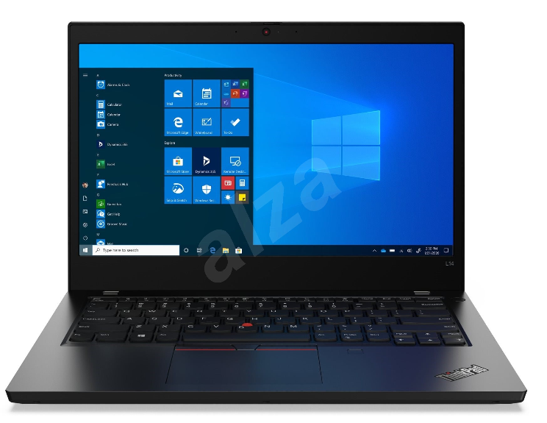
Operační paměť: | Min. 8 GB DDR4 2400 MHz osazeno jedním modulem | ANO | 8GB DDR4 3200MHz SoDIMM
 | Možnost rozšířit alespoň na 32 GB RAM | ANO
Pevný disk: | SSD, min. 250 GB NVME | ANO | 256GB Solid State Drive, M.2 2280, NVME
 | Rychlost čtení / zápis min. 500 MB/s | ANO
Display: | Úhlopříčka v rozmezí 14“ - 15“, nativní rozlišení min. 1920x1080 | ANO
 | LED podsvícení, antireflexní, matný | ANO
Grafická karta: | Integrovaná, podporující vícemonitorové zobrazení | ANO
Zvuková karta | Integrovaná , integrovaný mikrofon a integrované reproduktory | ANO
Obrázek je pouze ilustrativní.
Zdroj: webové stránky Alza.cz
Typ a počet rozhraní | Min. 3x USB konektory (z toho min. 1x USB 3.0 konektor stále napájený a min. 1x USB-C) | ANO | 2x USB 3.2 Gen 1 (z toho 1x konektor stále napájený ), 1x USB 3.2 Type-C Gen 1 (w/ the function of Power Delivery and DP 1.2), 1x USB 3.2 Type-C Gen 2 (w/ the function of Power Delivery and DP 1.2),
 | Min. 1x digitální konektor HDMI | ANO | 1x HDMI 1.4b
 | 10/100/1000 Mbps, podpora WOL, min. 1x RJ 45 - lze řešit jiným portem (počítá se do splnění minimálního počtu u jiných požadavků) | ANO | Ethernet (RJ-45) - 10/100/1000 Mbps, podpora WOL
 | 1x Bluetooth 4.0 LE, interní | ANO
 | 1x Wi-Fi 802.11 a/b/g/n, interní | ANO
 | 1x modem 4G LTE 800, 900, 1800, 2100, interní, uživatelsky vyměnitelná SIM karta bez použití nářadí | ANO
 | 1x interní čtečka čipových karet, kompatibilní s ISO IEC 7810 ID-1 a ISO IEC 7816 (standardy pro čipové karty) | ANO
 | 1x kombinovaný konektor audio (mikrofon/sluchátka), nebo 1x vstup pro mikrofon + 1x stereo výstup pro sluchátka | ANO | 1x kombinovaný konektor audio (mikrofon/sluchátka)
 | 1x dokovací konektor (kompatibilní s dodanou dokovací stanicí) - počítá se do splnění minimálního počtu u jiných portů notebooku | ANO
Vstupní zařízení: | Integrovaná klávesnice - znaková sada CZ/US, podsvícená nebo osvětlená, voděodolná | ANO
 | Integrované (TouchPad) | ANO
...
Požadavky kupujícího |  | Nabídka prodávajícího
 | Síťový adaptér odpovídající příkonu notebooku, napájecí kabel | ANO
Záruční podmínky: | Min. 60 měsíců u notebooku a příslušenství (vyjma baterie) | ANO | 60 měsíců u notebooku a příslušenství (vyjma baterie)
 | Min. 36 měsíců na baterii notebooku | ANO | 36 měsíců na baterii notebooku
Servis: | V místě instalace zařízení u zákazníka s ukončením opravy následující pracovní den od jejího nahlášení. Servis prováděný výrobcem či jím autorizovaným subjektem | ANO
 | Jediné kontaktní místo pro nahlášení poruch pro celou ČR | ANO
 | Podpora poskytovaná prostřednictvím telefonní linky musí být dostupná v pracovní dny min. v době od 9:00 do 16:00 hod. | ANO
 | Podpora prostřednictvím internetu musí umožňovat stahování ovladačů a manuálů z internetu | ANO
 | Při výměně HDD či celého zařízení zůstává původní HDD majetkem kupujícího (neodváží se) | ANO

Vysoutěžená cena:
2395 Kč bez DPH
Dokovací stanice II |  | Lenovo TP Port ThinkPad USB-C Dock Gen2
Parametr | Požadavek zadavatele | Splňuje ANO/NE | Popis konkrétního splnění požadavku
Rozhraní: | Min. 2x digitální port (DisplayPort, miniDisplayPort nebo HDMI) | ANO | 2x DP, 1x HDMI
 | Možnost souběžného připojení dvou Monitorů I | ANO
 | Min. 4x USB port (z toho minimálně 2x USB 3.0 port) | ANO | 3x USB 3.1, 2x USB 2.0
 | 1x RJ-45, 10/100/1000 Mbps | ANO
 | 1x konektor pro připojení sluchátek nebo reproduktorů | ANO
 | 1x dokovací konektor (kompatibilní s dodaným notebookem) - nepočítá se do splnění minimálního počtu jiných portů dokovací stanice | ANO
 | 1x napájecí konektor | ANO
 | Síťový adaptér odpovídající maximálnímu možnému příkonu notebooku a dokovací stanice | ANO
 | Kompatibilní s dodaným modelem notebooku | ANO
Záruční podmínky: | Min. 60 měsíců | ANO
Servis: | V místě instalace zařízení u zákazníka s ukončením opravy následující pracovní den od jejího nahlášení. Servis prováděný výrobcem či jím autorizovaným subjektem | ANO
 | Jediné kontaktní místo pro nahlášení poruch pro celou ČR, servisní střediska pokrývající celé území ČR | ANO
 | Podpora poskytovaná prostřednictvím telefonní linky musí být dostupná v pracovní dny min. v době od 9:00 do 16:00 hod. | ANO

Vysoutěžená cena:
965 Kč bez DPH
Příslušenství I
Parametr | Požadavek zadavatele | Splňuje ANO/NE | Popis konkrétního splnění požadavku
Příslušenství: | Klávesnice s 12 funkčními tlačítky, rozložení US/CZ, připojení USB | ANO
 | Čtečka čipových karet zabudovaná v klávesnici kompatibilní s ISO IEC 7810 ID-1 a ISO IEC 7816 (standardy pro čipové karty) | ANO
 | Optická myš, minimálně 2 tlačítka s kolečkem, připojení USB | ANO
Záruční podmínky: | Min. 60 měsíců | ANO | 60 měsíců
Servis: | V místě instalace zařízení u zákazníka s ukončením opravy následující pracovní den od jejího nahlášení. Servis prováděný výrobcem či jím autorizovaným subjektem | ANO

Vysoutěžená cena:
247 Kč bez DPH
Příslušenství II
Parametr | Požadavek zadavatele | Splňuje ANO/NE | Popis konkrétního splnění požadavku
Příslušenství: | Klávesnice s 12 funkčními tlačítky, rozložení US/CZ, připojení USB | Ano
 | Optická myš, minimálně 2 tlačítka s kolečkem, připojení USB | Ano
Záruční podmínky: | Min. 60 měsíců | Ano | 60 měsíců
Servis: | V místě instalace zařízení u zákazníka s ukončením opravy následující pracovní den od jejího nahlášení. Servis prováděný výrobcem či jím autorizovaným subjektem | Ano

Vysoutěžená cena:
2584 Kč bez DPH
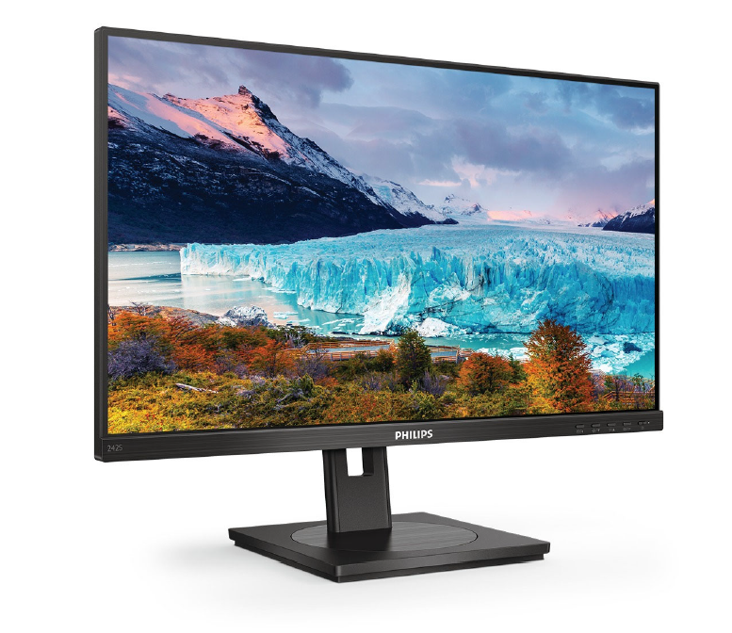
Monitor I |  | Philips - 242S1AE
Parametr | Požadavek zadavatele | Splňuje ANO/NE | Popis konkrétního splnění požadavku
Velikost: | Přesná obchodní velikost 24" | ANO
 | Minimální úhlopříčka zobrazovací plochy 23,7" | ANO | 23,8"
Vlastnosti: | Matný povrch zobrazovací plochy, výškově stavitelný, vertikální a horizontální polohovatelnost, funkce pivot | ANO
Rozlišení: | Přesně 1920 x 1080 bodů, nebo přesně 1920 x 1200 bodů | ANO | 1920 x 1080
Typ: | LED posvícení, pozorovací úhel minimálně 178° vodorovně i svisle | ANO
Jas: | minimálně 250 cd/m2 | ANO
Doba odezvy: | max. 10 ms | ANO
Kontrast: | Statický kontrast (typický) minimálně 1000:1 | ANO
Vstupy: | minimálně 1x VGA | ANO
 | minimálně 1x digitální vstup HDMI | ANO
Přenos digitálního video a audio signálu: | Součástí dodávky je propojovací kabel pro přenos signálu mezi nabízenou sestavou (základní jednotka a monitor). Je-li předmětem dodávky notebook i dokovací stanice, pak je součástí dodávky i kabel umožňující propojení dokovací stanice s monitorem. Požadavky lze splnit jedním kabelem (bez redukce). | ANO
Příslušenství: | Napájecí kabel | ANO
Záruční podmínky: | Min. 60 měsíců | ANO | 60 měsíců
Servis: | V místě instalace zařízení u zákazníka s ukončením opravy následující pracovní den od jejího nahlášení. Servis prováděný výrobcem či jím autorizovaným subjektem | ANO
 | Jediné kontaktní místo pro nahlášení poruch pro celou ČR | ANO
 | Podpora poskytovaná prostřednictvím telefonní linky musí být dostupná v pracovní dny minimálně v době od 9:00 do 16:00 hod. | ANO

Vysoutěžená cena:
155 Kč bez DPH
Brašna II |  | Brašna pro NB NATEC Impala 14,1", černá
Parametr | Požadavek zadavatele | Splňuje ANO/NE | Popis konkrétního splnění požadavku
Brašna: | Brašna s uchem a popruhem opatřeným kovovými sponami, velikost odpovídající velikosti notebooku | ANO
Záruční podmínky: | Min. 24 měsíců | ANO | 24 měsíců

